E3-1-ISI1-4-005 SCEN
 | Contenu | Décomposer le système d'information
 | Id | E3-1-ISI1-4-005
 | Objectifs pédag.
 | Capacités visées

 | Diapos originelles | 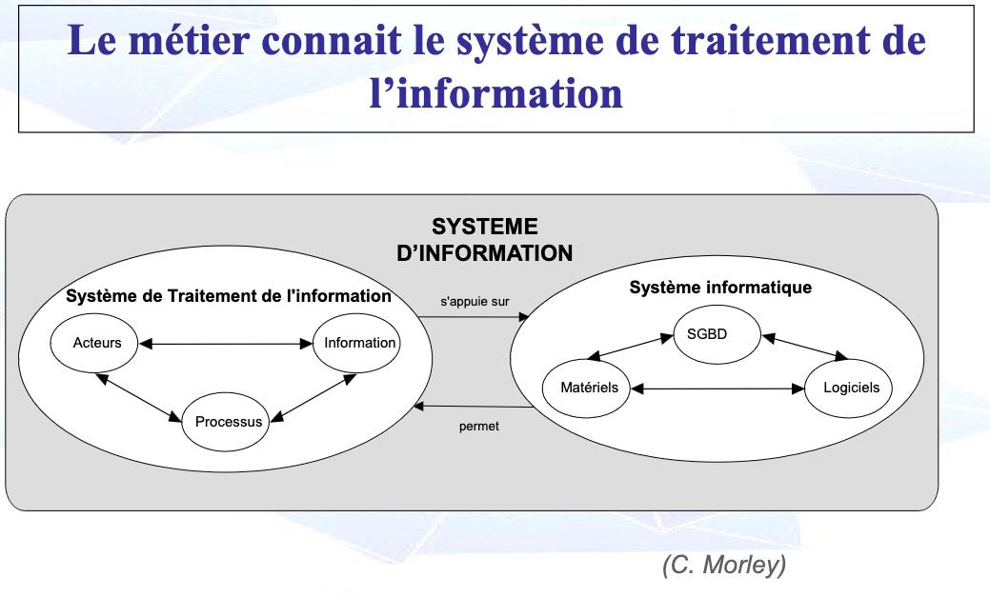
 | Diapos originelles
 | Pré-requis | Notions introduites | Visuel | Audio / texte | Intéractions
c010 |  | Decomposer le SI | 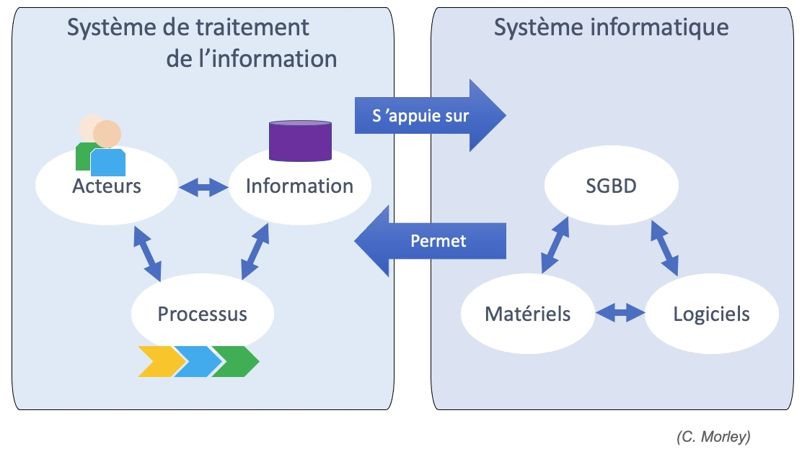 | Regardons tout d'abord le système de traitement de l'information, ou S.T.I.. Un acteur peut accèder à de l'information. De l'information peut aussi lui être envoyée, via sa messagerie par exemple. Il peut être engagé dans l'exécution d'une activité au sein d'un processus. Il peut aussi être tenu informé sur la performance d'un autre processus. Les processus dématérialisés de traitement de l'information consomment et produisent de l'information. Ce système s'appuie sur le système informatique qui correspond à la solution technologique devant répondre aux exigences du STI. Le S.T.I. correspond à une vue conceptuelle et symbolique, alors que le système informatique correspond à une vue logique & physique. La première est proche de la maîtrise d'ouvrage et la seconde est une préoccupation de la maîtrise d'œuvre des projets du système d'information.

